INVERSION INICIAL
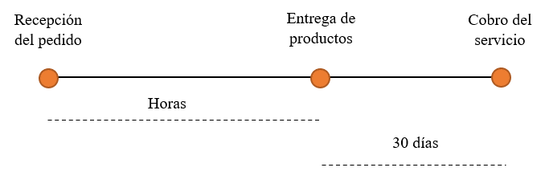
CAPITAL DE TRABAJO |  |  |  |  | CAPITAL DE TRABAJO INICIAL
 |  |  |  |  |  | AÑO 0 | AÑO 1 | AÑO 2 | AÑO 3 | AÑO 4 | AÑO 5
 |  |  | Periodo de desfase = | 30 días | C.T. (STOCK) | 0.00 | 237,058.01 | 239,562.98 | 242,219.15 | 245,023.92 | 247,977.50
 |  |  | Capital de trabajo inicial = | 0 | C.T. (VARIACION) | 237,058.01 | 2,504.97 | 2,656.17 | 2,804.77 | 2,953.58 | 0.00

 |  |  |  |  | RECUPERACION DE C.T | 247,977.50

No existen proveedores.
Se brinda el servicio de compra y venta de abarrotes en un tiempo de entrega promedio de 1 hora y 30 minutos para las empresas de abarrotes de Chancay y los pobladores.
Se brinda un credito con un plazo de 30 dias a los microempresarios para el cobro del servicio
Cabe resaltar que los empleados del área de Sistemas se encargan de darle mantenimiento al aplicativo móvil, así mismo, de mejorar el servicio prestado a los clientes. Además, los empleados del área Comercial se encargaran de mejorar el servicio de comercio electrónico y contribuir en la mejora del sistema del aplicativo.
 |  |  |  |  |  |  |  | 10,919.49

 | Activos tangibles | S/677,590.00
 | Activos intangibles | S/82,567.60
 | Capital de trabajo inicial | 237,058.01
 | Inversión inicial | S/997,215.61

SERVICIO A LA DEUDA
Ratio de Cobertura | = | EBITDA
 |  | Gasto Financiero

EBITDA | = | Utilidad Operativa + Depreciación + Amortización

Gasto Financiero | = | Préstamo x Tasa de Interés (TEA)

Ratio de Cobertura | => | 4 | Calificación BBB

Utilidad Operativa
Ingresos |  | S/4,212,000.00
(Costo de Ventas) |  | S/347,624.00
Utilidad Bruta |  | S/3,864,376.00
(Gastos Administrativos) |  | S/302,248.10
(Gastos de Ventas) |  | S/2,194,824.00
(Depreciación) |  | S/230,961.33
(Amortización) |  | S/82,567.60
Utilidad Operativa |  | S/1,053,774.97

Descripcion |  | Datos
Utilidad Operativa | = | S/1,053,774.97
Depreciación | = | S/230,961.33
Amortización | = | S/82,567.60
Tasa de Interés (TEA) | = | 7.95%
Préstamo Maximo | = | S/4,299,697.80

Cronograma de pagos

Una vez identificado la cantidad máxima de préstamo que la empresa puede realizar, se realizo a traves la auditoria del servicio de contabilidad que el porcentaje de préstamo sea de 30%,.
 |  |  |  | Préstamos | S/299,164.68 | 30.00%
INVERSIÓN INICIAL |  |  | S/997,215.61
 |  |  |  | Patrimonio | S/698,050.93 | 70.00%

TEA | = | 7.95 | %
Plazo de TEA | = | 3 | años
Cuota | = | S/115,981.21

Cronograma de Pagos
Número de Cuota |  | Saldo Inicial | Amortización de Deuda | Interés | Cuota | Saldo Actual
0 |  | 299,164.68 | 0.00 | 0.00 | 0.00 | 299,164.68
1 |  | 299,164.68 | 92,197.61 | 23,783.59 | 115,981.21 | 206,967.07
2 |  | 206,967.07 | 99,527.32 | 16,453.88 | 115,981.21 | 107,439.75
3 |  | 107,439.75 | 107,439.75 | 8,541.46 | 115,981.21 | 0.00

Amortización de Deuda | Cuota-Interes
Interes | Saldo Inicial * TEA
Saldo Actual | Saldo Inicial - Amortizacion de Deuda

EVALUACION ECONOMICA
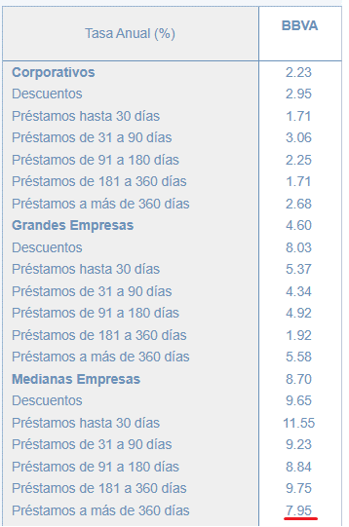
EVALUACION ECONOMICA

Descripción | Datos
Rf | 0.0119
β desapalancada | 0.15
IR (t) | 0.2950
Pasivo | S/299,164.68 |  |  |  | AÑO 0 | AÑO 1 | AÑO 2 | AÑO 3 | AÑO 4 | AÑO 5
Patrimonio | S/698,050.93 |  |  | F.C. Económico | S/997,215.61 | S/1,053,935.31 | S/1,249,232.93 | S/1,483,287.03 | S/1,702,111.81 | S/2,566,922.34
Β apalancada | 0.20
rm-rf | 0.0668
Rp | 0.0150
COK | 4.03%

 | Año 1 | Año 2 | Año 3 | Año 4 | Año 5
Utilidad operativo | S/1,053,774.97 | S/1,448,124.48 | S/1,851,248.89 | S/2,393,528.21 | S/2,799,589.21
Ingresos | S/4,212,000.00 | S/4,553,841.60 | S/4,938,840.00 | S/5,351,443.20 | S/5,792,947.20
Margen operativo | 25.02% | 31.80% | 37.48% | 44.73% | 48.33%

Tasa de interes | 7.95%
Metodo de +2% | 2%
Total | 9.95%

VANE | S/1,444,722.02
TIRE | 120%
BENEFICIO/COSTO ECONOMICO | 2.45

EVALUACION FINANCIERA
EVALUACION FINANCIERA

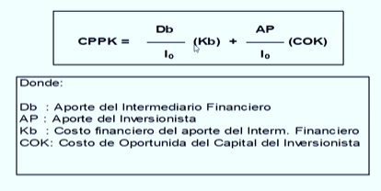
Db | S/299,164.68 |  | AÑO 0 | AÑO 1 | AÑO 2 | AÑO 3 | AÑO 4 | AÑO 5
Io | S/997,215.61 | F.C. Financiero | S/698,050.93 | S/944,970.26 | S/1,138,105.62 | S/1,369,825.56 | S/1,702,111.81 | S/2,566,922.34
Kb | 7.95%
Ap | S/698,050.93
Tasa de descuento | 48.33%
CPPK | 36.22%

VANF | S/2,192,543.73
TIRF | 154%
BENEFICIO/COSTO FINANCIERO | 4.14

